Текст на билете
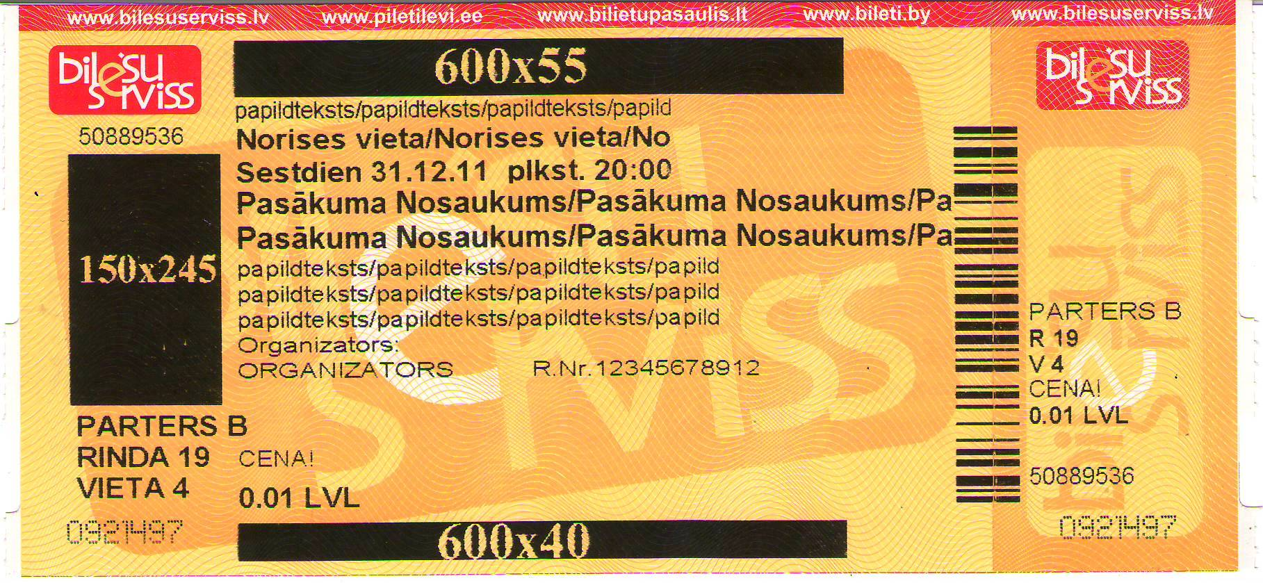
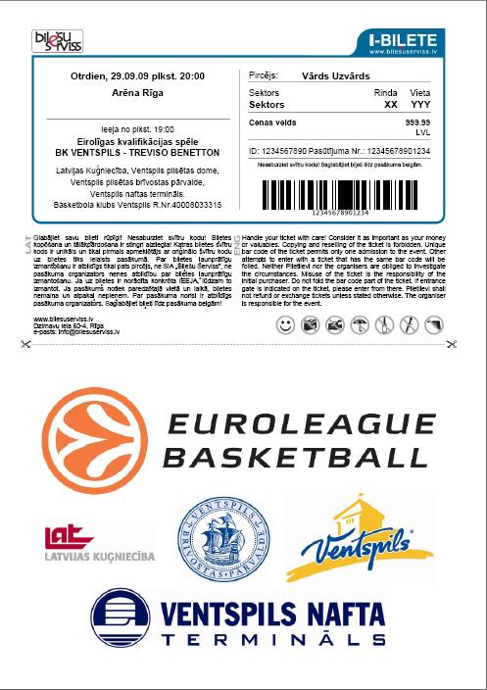
 |  |  |  | Текст на билете

 |  | LOGO черно-белые 150x245px | LOGO /черно-белые 600x55 px (203dpi) / (JPG файл. Можете добавить файл в сообщение электронной почты)

1. |  |  |  |  |  |  |  |  |  |  |  |  |  |  |  |  |  | 32 символов на ваше усмотрение
2. |  |  |  |  |  |  |  |  |  |  |  |  |  |  |  |  |  | 30 символов место проведения (BOLD)
3. |  |  |  | , | . | . | в | р | е | м | я | . |  |  | : |  |  | Место и время, вместе 40 символов(BOLD)
4. |  |  |  |  |  |  |  |  |  |  |  |  |  |  |  |  |  | 25 символов, название мероприятия (BOLD)
5. |  |  |  |  |  |  |  |  |  |  |  |  |  |  |  |  |  | 25 символов, название мероприятия (BOLD)
6. |  |  |  |  |  |  |  |  |  |  |  |  |  |  |  |  |  | 29 символов на ваше усмотрение
7. |  |  |  |  |  |  |  |  |  |  |  |  |  |  |  |  |  | 32 символов на ваше усмотрение
8. |  |  |  |  |  |  |  |  |  |  |  |  |  |  |  |  |  | 32 символов на ваше усмотрение
9. | Organizators: |  |  |  |  |  |  |  |  |  |  | R | . | N | r | . |  | 45 символов
 |  |  | LOGO /черно-белые 600x40 px (203dpi)/ (JPG файл. Можете добавить файл в сообщение электронной почты)

 |  |  |  |  |  |  |  |  |  | NB!
 |  |  |  |  |  |  |  |  |  | для перемещения на следующий квадрат используйте стрелочки направления
 |  |  |  |  |  |  |  |  |  | заполняя рукой, используйте печатные буквы

 |  |  |  |  |  |  |  |  |  |  |  |  |  |  |  |  | Размер логотипа на и-билете: 190x125mm (120dpi)!!!

